상품제안서
[보틀로만] 리유저블 컵 473ml,650ml | 상품코드: F02343

 |  |  |  |  |  |  | 02-412-0044 | www.easy1.co.kr
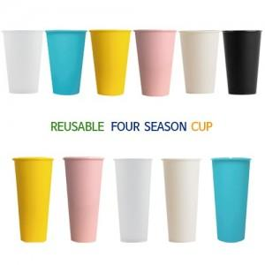

【상세/제작정보】 | 무광블랙 본체의 경우 공정상 발생하는 스크래치가 아이보리, 반투명에 비해 잘 보입니다. 공정상 어쩔 수 없기 때문에 이 부분은 제품 불량이 아니며, 반품, 교환 사유에 해당하지 않습니다

【인쇄/포장옵션】 | 실크 / 포장지포장

【공급단가】 | 수량 | 200~ | 500~ | 1,000~ | 3,000~ | 5,000~
*VAT별도 | 473ml | 750원 | 720원 | 700원 | 670원 | 650원
 | 650ml | 1,050원 | 1,010원 | 980원 | 940원 | 910원

【상품 URL】 | https://dev.easy1.co.kr:443/src/goods_detail.php?gdno=2343

